Beräkning från total yta
Infiltrationsytan ska dimensioneras |  |  |  | för att med god säkerhet omhänderta
90 procent |  |  | av årsavrinningen | i ett framtida, blötare klimat.

Ce | = | 4.42 | Dimensioneringen uppfyller Stockholms åtgärdsnivå

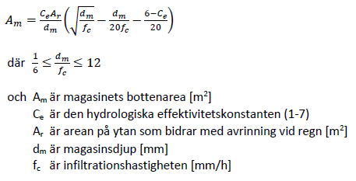
 |  |  |  |  |  |  |  |  | Ar | = | 1,000 | m2

 |  |  |  |  | Ah | = | 962 | m2 |  |  |  |  | Am | = | 38 | m2

 |  |  |  |  |  |  | Hårddgjord yta
 |  |  |  |  |  |  |  |  |  |  |  |  | dm | = | 100 | mm

 |  |  |  |  |  |  |  |  |  |  |  |  | fc | = | 100 | mm/h

 |  |  |  |  |  |  |  |  |  |  |  |  |  |  | Dränerad infiltrationsyta

Beräkning från hårdgjord yta
Infiltrationsytan ska dimensioneras |  |  |  | för att med god säkerhet omhänderta
90 procent |  |  | av årsavrinningen | i ett framtida, blötare klimat.

Ce | = | 4.42 | Dimensioneringen uppfyller Stockholms åtgärdsnivå

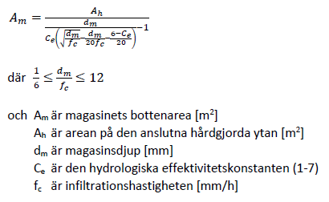
 |  |  |  |  |  |  |  |  | Ar | = | 1,000 | m2

 |  |  |  |  | Ah | = | 962 | m2 |  |  |  |  | Am | = | 38 | m2

 |  |  |  |  |  |  | Hårddgjord yta
 |  |  |  |  |  |  |  |  |  |  |  |  | dm | = | 100 | mm

 |  |  |  |  |  |  |  |  |  |  |  |  | fc | = | 100 | mm/h

 |  |  |  |  |  |  |  |  |  |  |  |  |  |  | Dränerad infiltrationsyta

